CUESTIONARIO
ITEAM
2.1 | Cuántos y cuáles Planes de Saneamiento y Manejo de Vertimientos - PSMV están aprobados, con Acto Administrativo de la Autoridad Ambiental para el casco urbano del municipio, presentar los números de las resoluciones, fechas, horizonte en años de cada uno | Resolución CAR No. 1902 del 25 de julio del 2011, modificada por la Resolución CAR No. 2236 del 22 de julio de 2019.
2.2. | Cuántos y cuáles Planes de Saneamiento y Manejo de Vertimientos - PSMV están aprobados, con Acto Administrativo de la Autoridad Ambiental para los Centros Poblados del municipio, presentar los números de las resoluciones, fechas, horizonte en años de cada uno
2.3 | Indicar el usuario, el prestador, la fecha, que aparece en cada resolución de la Autoridad Ambiental, aclarando si la resolución fue expedida antes o después de la promulgación de la Sentencia de la referencia | Año 2011, casco urbano.
2.4 | Relacionar los números de las resoluciones, fechas y horizonte en años de los Planes de Saneamiento y Manejo de Vertimientos - PSMV, que hayan sido modificados en el casco urbano y en los Centros Poblados del municipio | Para el casco urbano Resolución CAR No. 1902 del 25 de julio del 2011, modificada por la Resolución CAR No. 2236 del 22 de julio de 2019. |  |  |  |  | ALCANTARILLADO!A1 | PTAR!A1
2.5 | 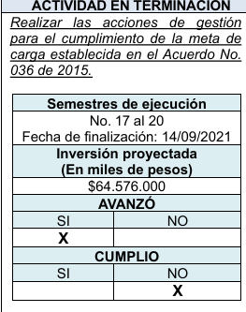 Presentar el número, la fecha y una síntesis del resultado del último informe técnico, realizado por la Autoridad Ambiental, indicando el resultado del cumplimiento de la 1 eliminación de los vertimientos (SI/NO) y el cumplimiento del cronograma de actividades e inversiones (SI/NO). Así mismo, presentar las actividades pendientes ante la Autoridad Ambiental por demostrar ejecución o realización de acuerdo con el último informe de esta autoridad | 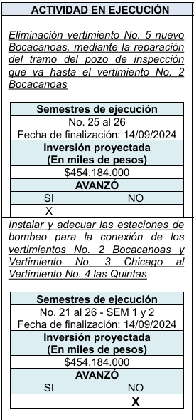 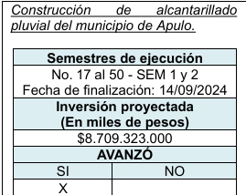 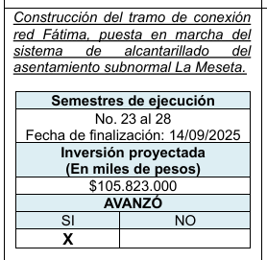 |  |  |  |  |  |  | 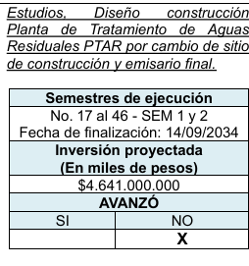
2.6 | Presentar, de acuerdo con el último informe técnico de la Autoridad Ambiental, el estado de cumplimiento de la meta de carga contaminante para el casco urbano y para cada Centro Poblado, con vigencia al último año al que corresponde el respectivo informe técnico, indicando si cumple o no cumple (SI/NO), DBO (SI - NO), SST (SI-NO).
2.7 | Presentar el estado actual sistema de tratamiento de agua residual en el casco urbano y en cada Centro Poblado, indicando si hay o no hay PTAR, si cumplen o no cumplen norma, si están o no en operación, optimización, diseños, construcción, fuera de operación, puesta en marcha, etc (indicar fechas) | NO SE CUENTA CON PTAR. Actualmente la administracion muncipal se encuentra en preacuerdo con la CAR Cundinamarca para la elaboracion por parte de estos ultimos de estudios y diseños para la PTAR del municipio, los cuales incluyen las estaciones de rebombeo para eliminacion de dos (2) puntos de vertimiento.
2.8 | Informar si tienen o no tienen permiso de vertimientos para el casco urbano y los Centros Poblados, indicando los números y fechas de las respectivas resoluciones. | N/A
2.9 | Indicar cuántos puntos de vertimientos y cuántos litros por segundo tenía el municipio antes de la expedición del primer PSMV (fecha) | El municipio contaba con seis (6) puntos de vertimiento y una concesión otorgada por 18 l/s, lo que representaba un vertimiento de 5 l/s
2.10 | Indicar cuántos puntos de vertimientos y cuántos litros por segundo tiene en la actualidad el municipio | Se cuenta con 4 puntos de vertimientos en el casco urbano del municipio con un caudal total de 7 l/s, según la caracterización de vertimientos del año 2023.
2.11 | En el caso que el cronograma de actividades e inversiones de los PSMV del municipio no se hayan cumplido por parte del prestador del servicio público, informar las razones o causas del incumplimiento, de acuerdo con lo establecido en el Decreto 2141 de 2016, artículo 2.2.9.7.7.3 a) Fuerza mayor o caso fortuito; y b) Hecho de un tercero. | Dentro de los compromisos asi como en el cronograma aprobado en el PSMV, se establecio que las fuentes de cofinanciacion para la ejecucion de las metas correspondian a la Alcaldia, a traves de recursos conseguidos a diferentes entes nacionales. Empoapulo ha acompañado las revisiones y seguimiento asi como los requerimientos que se han efectuado a la administracion con lo relacionado al PSMV Municipal. Asi mismo, la empresa ha efectuado los pagos a tasas retributivas, asi como a los cobros por seguimiento que presenta la autoridad ambiental al municipio. Desde la parte operativa la empresa efectua revision de conexiones erradas, mantenimiento a las redes de alcantarillado desde limpieza hasta reparaciones para disminuir filtraciones asi campañas de uso adecuado de las redes de alcantarillado a los usuarios.
2.12 | Informar el valor de los pagos, realizados a la Autoridad Ambiental, por el municipio o por las empresas de servicios públicos en los últimos 5 años año por año, por concepto de Tasa Retributiva. | 2023: $10.921.312 | 2022: 12.988.590 | 2021: $15.854.132 | 2020: $11.937.917 | 2019:$16.820.867

